CollectiveAccess
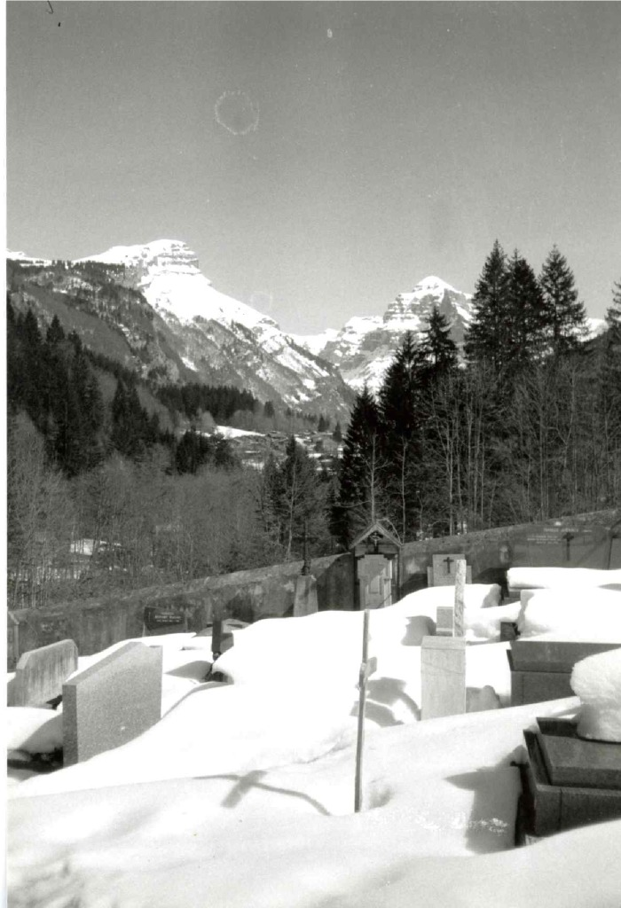
Image | Object | Description | Date
 | Cimetière sous la neige (7-010) | Cimetière sous la neige

